HB Bug Report
HB Bug Report
BUG ID |  |  |  | BUG OVERVIEW |  |  | ENVIRONMENT |  |  | BUG DETAILS |  |  | BUG TRACKING |  |  |  | FIX |  | NOTES
BUG ID | TITLE | REPORTED BY | DATE REPORTED | SUMMARY | URL | SCREENSHOT | PLATFORM | OPERATING SYSTEM | BROWSER | STEPS TO REPRODUCE | EXPECTED RESULT | ACTUAL RESULT | DEFECT SEVERITY | DEFECT PRIORITY | ASSIGNED TO | STATUS | RESOLUTION | DATE OF FIX | NOTES | SEVERITY | DEFECT PRIORITY | STATUS
HB_001 | MobilWeb alt bar butonları navigasyon sorunu | Umut Akın KAYA | 1.Nov.2020 | Sepetim butonuna basıldığında alt bar butonlarıyla tekrar anasayfaya dönülemiyor. Keşfet butonu ile sadece sepetim görüntülenebiliyor. | https://checkout.hepsiburada.com/ | 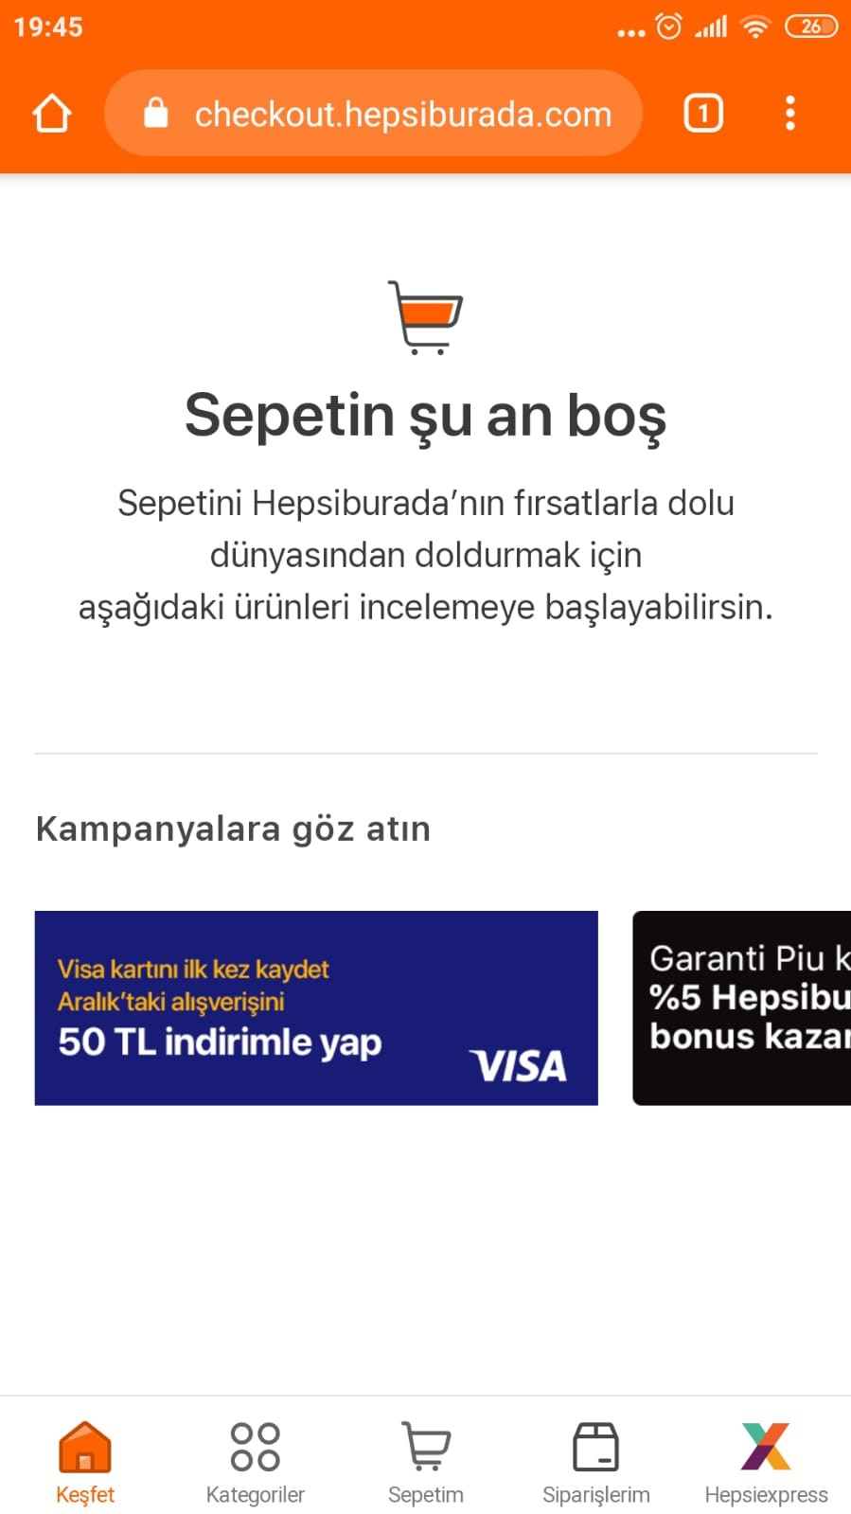 | MobileWeb - Xiaomi Mi 5S Plus | Android 8.0.0 | Chrome browser | Uygulama mobil web üzerinden açılmalı. Login olunmalı. Login sonrası sepetim sayfasına yönlendirildiği görülmeli. Keşfet butonuyla anasayfaya geri dönülemediği görülmeli. | Keşfet butonu ile tekrar anasayfaya yönlendirilmeli | Alt bar butonlarıyla anasayfaya dönülemiyor. | Minor | Medium |  | Open |  |  |  | Showstopper | Critical | Open
HB_002 | Zaman Zaman yaşanan alt kategoriler filtresinde slide çalışmaması | Umut Akın KAYA | 1.Nov.2020 | Ekran görüntüsünde görüldüğü üzere köpek mamaları alışveriş sayfasında sol frame filtre bölgesindeki alt kategoriler kısmında slide yapılamamakta. Problemin zaman zaman yaşanmasının sebebi: browser küçültülüp tekrar ekranı kapla yapıldığında css paketlerinin ilk hali gibi yüklenmediği gözlemlendi. Front End ekibine yönlendirilmeli. | https://www.hepsiburada.com/kopek-mamalari-c-560001 | 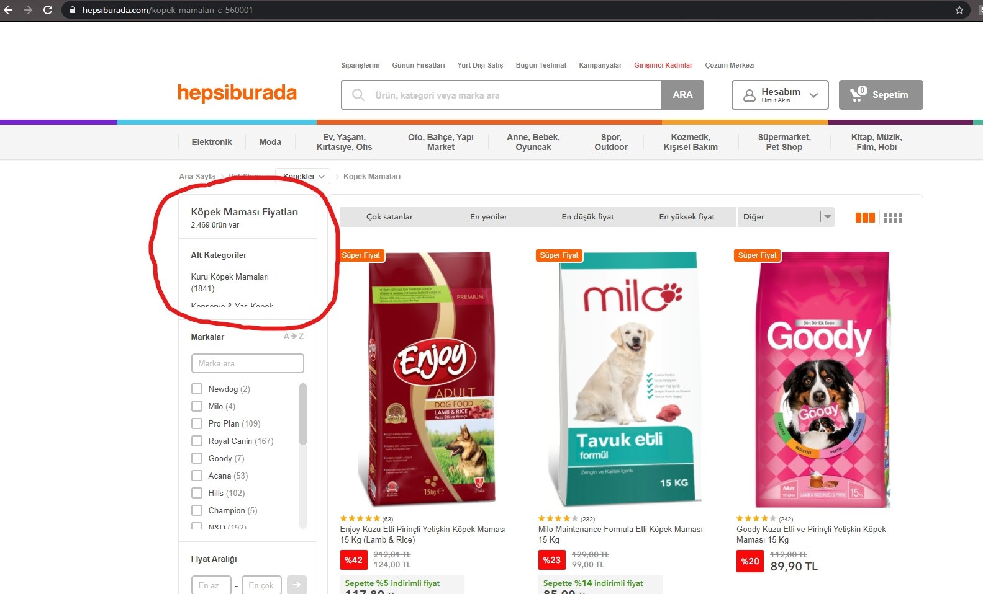 | Desktop Web | Windows 10 | Chrome browser | Ürün alışveris sayfasına gidilir. Browser penceresi küçültülür. Browser penceresi tekrar büyütülüp ekran kaplatılır. Sol frame slidelarının işlevi tekrar kontrol edilir. | Filtre sekmesinde kullanışsal işlev bozulmamış olmalı | Filter sekmesinde alt kategori alanının slide işlevinin kaybolduğu gözlemlendi. | Minor | Low |  | Open |  |  |  | Major | High | Resolved
 |  |  |  |  |  |  |  |  |  |  |  |  | Minor | Medium |  | Resolved |  |  |  | Minor | Medium | Closed
 |  |  |  |  |  |  |  |  |  |  |  |  | Low | Low |  |  |  |  |  | Low | Low

CLICK HERE TO CREATE IN SMARTSHEET

